상품제안서
스퀘어 머그 무광 9색 320ml | 상품코드: S26103

 |  |  |  |  |  |  | 02-713-8555 | www.synergygift.co.kr
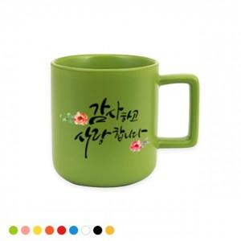 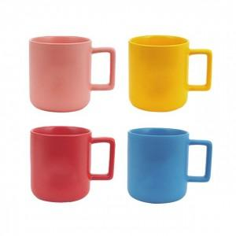 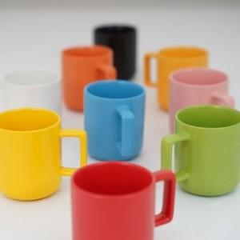

【상세/제작정보】 | <p>양면인쇄 - 700원 추가 / 바닥면인쇄 - 700원 추가</p>

【인쇄/포장옵션】 | 풀칼라 / 시판박스

【공급단가】 | 수량 | 100~ | 300~ | 500~ | 1,000~ | 3,000~
*VAT별도 | 단가 | 5,060원 | 4,870원 | 4,680원 | 4,500원 | 4,380원

【상품 URL】 | https://www.synergygift.co.kr:443/src/goods_detail.php?gdno=26103

